Permiso de trabajo
 |  | PERMISO DE TRABAJO EN ALTURAS |  |  |  |  |  |  |  |  |  |  |  |  |  | F-SG-02
 |  |  |  |  |  |  |  |  |  |  |  |  |  |  |  | Version: 01
 |  |  |  |  |  |  |  |  |  |  |  |  |  |  |  | 2026-01-08
 |  |  |  |  |  |  |  |  |  |  |  |  |  |  |  | Página: 1 de 1
1. No llenar este permiso es infracción a los estándares de seguridad industrial; dando lugar a la suspensión inmediata del trabajador. 2. Si las condiciones iníciales bajo las cuales se autoriza este permiso de trabajo cambian, se debe tramitar un nuevo permiso. 3. El permiso aplica únicamente para un turno de trabajo (8 horas máximo). 4. Este permiso es exigido para trabajos especiales definidos en el programa de prevención y protección contra caídas de la empresa que se realicen a alturas IGUALES O MAYORES A 2 metros o más sobre un nivel inferior.

1. INFORMACIÓN GENERAL.

 |  | FECHA: | {{fecha_permiso}} |  | HORA DE INICIO: |  |  | {{hora_inicio}} |  |  | HORA FIN: | {{hora_fin}}

AREA |  | {{area_trabajo}} |  |  |  |  |  | ubicación específica del sitio en el cual se realizará el trabajo |  |  |  | {{ubicacion_trabajo}}

Descripción y procedimiento del trabajo a realizar |  |  |  |  |  |  |  |  |  |  | Máxima altura que se alcanzara en la tarea.
 |  |  |  |  |  |  |  |  |  |  | {{altura_maxima}}
 |  |  |  |  |  |  |  |  |  |  | Tipo de trabajo
 |  |  |  |  |  |  |  |  |  |  | {{chk_mantenimiento}} | Mantenimiento y/o reparación |  | {{chk_almacenamiento}} |  | Almacenamiento
 |  |  |  |  |  |  |  |  |  |  | {{chk_instalacion}} | Instalación y/o desintalación |  | {{chk_supervicion}} |  | Supervisión de actividades
 |  |  |  |  |  |  |  |  |  |  | {{chk_orden}} | Orden y aseo |  | {{chk_izaje}} |  | Izaje de carga
 |  |  |  |  |  |  |  |  |  |  | {{chk_arme}} | Arme y desarme de sistemas de acceso
 |  |  |  |  |  |  |  |  |  |  | {{otros_trabajos}}

Tipo y número de documento de identidad C.C/C.E/P.E.P | Nombres y Apellidos (Ejecutor) |  | Cargo/Rol | ¿El trabajador cuenta con éxamen médico para trabajo en alturas? |  | ¿El trabajador cuenta con certificado para trabajo en alturas? |  | ¿El trabajador cuenta con la seguridad social vigente? |  | Se ha verificado los puntos de anclaje. |  | ¿El trabajador ha consumido alcohol en las últimas 24 horas? |  | Firma
{{ejecutor_doc}} | {{ejecutor_nombres}} |  | {{ejecutor_cargo}} | {{ejec_examen}} |  | {{ejec_certificado}} |  | {{ejec_ss}} |  | {{ejec_anclajes}} |  | {{ejec_alcohol}} |  | {{firma_ejecutor}}

 | Ayudante de seguridad designado:

2. ¿SE REQUIEREN PERMISOS ADICIONALES?

 |  |  | TAREAS DE ALTO RIESGO |  |  |  |  |  |  | SI / NO
 |  |  | Permiso de Trabajo en Caliente |  |  |  |  |  |  | {{permiso_caliente}}
 |  |  | Permiso de Trabajo en Espacios confinados |  |  |  |  |  |  | {{permiso_confinados}}
 |  |  | Permiso de Trabajo Eléctrico |  |  |  |  |  |  | {{permiso_electrico}}

3. LISTA DE VERIFICACIÓN (marque con una X)

ITEM |  |  |  |  | SI / NO / NA |  |  | ITEM |  |  |  |  |  | SI / NO / NA
¿Se realizó el análisis de trabajo seguro, (ATS) u otra metodología de identificación de peligros de la actividad? |  |  |  |  | {{chk_ats}} |  |  | ¿El trabajo será supervisado por el coordinador de trabajo en alturas? |  |  |  |  |  | {{chk_coordinador}}
¿Se socializaron los peligros, riesgos y medidas de control a todos los trabajadores autorizados para ejecutar la tarea? |  |  |  |  | {{chk_socializacion}} |  |  | ¿Se evidencia la existencia o amenaza de fuertes vientos, lluvias torrenciales u otros fenómenos climáticos? |  |  |  |  |  | {{chk_clima}}
¿El personal se encuentra en óptimas condiciones para ejecutar la actividad? |  |  |  |  | {{chk_optimas}} |  |  | ¿Se ha dispuesto de los elementos necesarios para izar y descender la herramienta? |  |  |  |  |  | {{chk_izar}}
¿El sitio de trabajo está delimitado y señalizado? |  |  |  |  | {{chk_delimitado}} |  |  | ¿Se cuenta con portaherramienta para la actividad? |  |  |  |  |  | {{chk_portaherramienta}}
¿Se cuenta con plan de rescate para la actividad? |  |  |  |  | {{chk_rescate}} |  |  | ¿Se han tomado las medidas de control para la ejecución del trabajo cerca de lineas o equipos electricos energizados? |  |  |  |  |  | {{chk_electricidad}}
¿Se ha verificado los puntos de anclaje hacer utilizados por cada trabajador autorizado? |  |  |  |  | {{chk_verificacion_puntos_anclajes}}

4. ELEMENTOS DE PROTECCIÓN PERSONAL
CASCO CON BARBUQUEJO CON 3 O 4 PUNTOS |  |  | {{epp_casco}} |  |  |  | GAFAS ANTIEMPAÑANTES |  |  | {{epp_gafas}} |  | DOTACIÓN DE TRABAJO |  | {{epp_dotacion}}
GUANTES ACORDES A LA LABOR |  |  | {{epp_guantes}} |  |  |  | CALZADO DE SEGURIDAD |  |  | {{epp_calzado}} |  | OTROS |  | {{otros_elementos}}

5. ELEMENTOS DE PROTECCIÓN CONTRA CAÍDAS A UTILIZAR
EQUIPO |  | SI/NO/NA | ESTADO |  |  | OBSERVACIONES |  |  | EQUIPO |  | SI/NO/NA | ESTADO |  |  | OBSERVACIONES
 |  |  | Bueno / Regular / Malo |  |  |  |  |  |  |  |  | Bueno / Regular / Malo
PUNTOS ANCLAJES FIJOS |  | {{anclaje_fijo}} | {{est_anclaje_fijo}} |  |  | {{obs_anclaje_fijo}} |  |  | ARNES |  | {{arnes}} | {{est_arnes}} |  |  | {{obs_arnes}}
PUNTOS ANCLAJES MÓVILES |  | {{anclaje_movil}} | {{est_anclaje_movil}} |  |  | {{obs_anclaje_movil}} |  |  | MOSQUETONES |  | {{mosquetones}} | {{est_mosquetones}} |  |  | {{obs_mosquetones}}
ESLINGA DE DETENCIÓN |  | {{eslinga_detencion}} | {{est_eslinga_detencion}} |  |  | {{obs_eslinga_detencion}} |  |  | FRENOS |  | {{frenos}} | {{est_frenos}} |  |  | {{obs_frenos}}
ESLINGA DE POSICIONAMIENTO |  | {{eslinga_posicionamiento}} | {{est_eslinga_posicionamiento}} |  |  | {{obs_eslinga_posicionamiento}} |  |  | L.V. H. TEMPORAL |  | {{lvh_temporal}} | {{est_lvh_temporal}} |  |  | {{obs_lvh_temporal}}
ESLINGAS PARA RESTRICCIÓN |  | {{eslinga_restriccion}} | {{est_eslinga_restriccion}} |  |  | {{obs_eslinga_restriccion}} |  |  | L.V.V. TEMPORAL |  | {{lvv_temporal}} | {{est_lvv_temporal}} |  |  | {{obs_lvv_temporal}}
OTROS: |  | {{otros_equipos}} | {{estado_otros_equipos}} |  |  | {{obs_otros_equipos}} |  |  | OTROS: |  | {{otros_equipos}} | {{estado_otros_equipos}} |  |  | {{obs_otros_equipos}}

SISTEMA A UTILIZAR: RESTRICCIÓN: SI ____ NO ____ POSICIONAMIENTO: SI ___ NO ____ DETENCIÓN DE CAÍDAS: SI ____ NO ___

6. MEDIDAS DE PREVENCIÓN
MEDIDAS |  |  | Cumple / No Cumple / No Aplica |  |  | OBSERVACIONES |  |  | MEDIDAS |  |  | Cumple / No Cumple / No Aplica |  |  | OBSERVACIONES
DELIMITACIÓN Y SEÑALIZACIÓN DEL ÁREA |  |  | {{delimitacion_area}} |  |  | {{obs_delimitacion_area}} |  |  | BARANDAS |  |  | {{barandas}} |  |  | {{obs_barandas}}
CONTROL DE ACCESO |  |  | {{control_acceso}} |  |  | {{obs_control_acceso}} |  |  | AYUDANTES DE SEGURIDAD |  |  | {{ayudantes_seguridad}} |  |  | {{obs_ayudantes_seguridad}}
LÍNEAS DE ADVERTENCIA |  |  | {{lineas_advertencia}} |  |  | {{obs_lineas_advertencia}} |  |  | OTROS: |  |  | {{otros_medidas}} |  |  | {{obs_otros_medidas}}
CONTROL DE HUECOS, ABERTURAS Y DESNIVELES |  |  | {{control_huecos}} |  |  | {{obs_control_huecos}}

7. SISTEMAS DE ACCESO
SISTEMAS |  |  | Cumple / No Cumple / No Aplica |  |  | OBSERVACIONES |  |  | SISTEMAS |  |  | Cumple / No Cumple / No Aplica |  |  | OBSERVACIONES
ANDAMIOS |  |  | {{andamios}} |  |  | {{obs_andamios}} |  |  | ELEVADORES DE PERSONAS |  |  | {{elevadores_personas}} |  |  | {{obs_elevadores_personas}}
ANDAMIOS COLGANTES |  |  | {{andamios_colgantes}} |  |  | {{obs_andamios_colgantes}} |  |  | TRABAJO EN SUSPENSIÓN |  |  | {{trabajo_suspension}} |  |  | {{obs_trabajo_suspension}}
ESCALERAS FIJAS |  |  | {{escaleras_fijas}} |  |  | {{obs_escaleras_fijas}} |  |  | OTROS: |  |  | {{otros_sistemas}} |  |  | {{obs_otros_sistemas}}
ESCALERAS MÓVILES |  |  | {{escaleras_moviles}} |  |  | {{obs_escaleras_moviles}}

8. HERRAMIENTAS A UTILIZAR
{{herramientas_utilizar}}

}
9. VALIDACIÓN REQUERIMIENTO DE CLARIDAD

 |  | CACULO DE DISTANCIA DE CAIDA LIBRE
 |  | VARIABLE |  |  |  | Ingrese valores (En metros) |  |  | 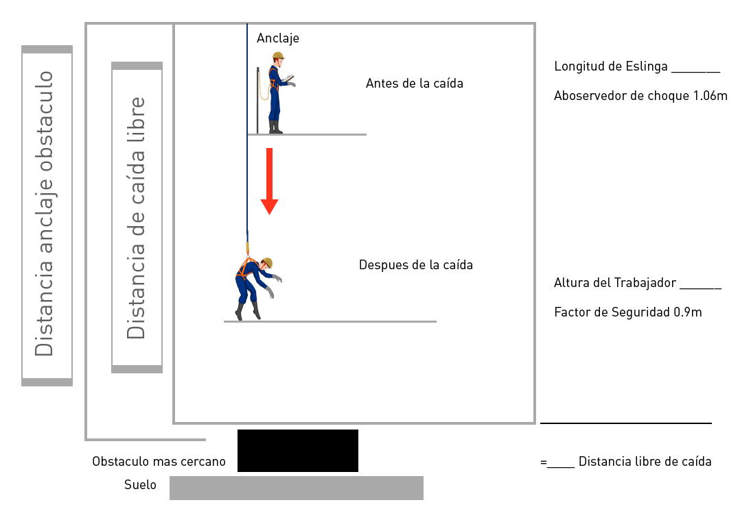

 |  | F= Distancia de Caída libre |  |  |  | {{distancia_caida_libre}}
 |  | A: Altura del trabajador |  |  |  | {{altura_trabajador}}
 |  | B: Longitud de la Eslinga |  |  |  | {{longitud_eslinga}}
 |  | C: Absorbedor de choque |  |  |  | {{absorbedor_choque}}
 |  | D: Factor de seguridad (Recomendado 0.6) |  |  |  | {{factor_seguridad}}
 |  | Formulas
 |  | A+B+C+D = X (Altura libre requerida) |  |  |  | {{altura_libre_r}}
 |  | F-X = Distancia libre real |  |  |  | {{distancia_libre_real}}
 |  | ¿La Distancia Libre Real es mayor que cero "0"? |  |  |  | Sí / No |  | Si la respuesta es NO, la configuración del sistema utilizado no es segura. Evalúe el uso de un sistema de restricción.
 |  |  |  |  |  | {{distancia_real_resultante}}

10. AUTORIZACIÓN Y CIERRE DEL PERMISO DE TRABAJO

Cómo supervisor y/o responsable de la actividad, he sido informado que los trabajadores que la van a realizar cuentan con la competencia técnica para la misma, sus certificaciones de TSA y otros requeridos se encuentran vigentes y serán tomadas todas las medidas de seguridad respectivas. Enterado, firmo:
Persona que autoriza la actividad (responsable de la tarea) |  |  |  | NOMBRE |  |  |  | TIPO Y NÚMERO DE DOCUMENTO |  |  | CARGO |  |  | FIRMA
 |  |  |  | {{nombre_responsable_tarea}} |  |  |  | {{doc_responsable_tarea}} |  |  | {{cargo_responsable_tarea}} |  |  | {{ImgFirmaResponsableTarea}}

Cómo Coordinador de Trabajo Seguro en Alturas de MACROAMBIENTAL DE OCCIDENTE SA, personalmente he evaluado los riesgos del área y certifico que se han tomado las precauciones indicadas, para dar inicio al trabajo de manera segura.
Coordinador de trabajo en alturas |  |  |  | NOMBRE |  |  |  | TIPO Y NÚMERO DE DOCUMENTO |  |  | CARGO |  |  | FIRMA
 |  |  |  | {{nombre_coordinador_altura}} |  |  |  | {{doc_coordinador_altura}} |  |  | {{cargo_coordinador_altura}} |  |  | {{ImgFirmaCoordinadorAltura}}

Responsable de activar el plan de emergencia |  |  |  | NOMBRE |  |  |  | TIPO Y NÚMERO DE DOCUMENTO |  |  | CARGO |  |  | FIRMA
 |  |  |  | {{nombre_responsable_emergencia}} |  |  |  | {{doc_responsable_emergencia}} |  |  | {{cargo_responsable_emergencia}} |  |  | {{ImgFirmaResponsableEmergencia}}
La autorización de este trabajo es personal e intransferible y cubre sólo una solicitud de trabajo. El cambio de turno y/o persona responsable del trabajo REQUIERE UNA NUEVA AUTORIZACIÓN

 | CIERRE |  |  | Sí/No |  |  | Nombre: | {{nombre_cierre}}} |  |  | Motivo |  | Firma
 | ¿La tarea terminó completamente? |  |  | {{tarea_terminada}} |  |  | Cargo: | {{cargo_cierre}} |  |  | {{motivo_cierre}} |  | {{firma_cierre}}
 | ¿Se realizó orden y aseo al área de trabajo? |  |  | {{orden_aseo_realizado}} |  |  | Fecha: | {{fecha_cierre}}
 | ¿Se presentaron incidentes o accidentes durante la tarea? |  |  | {{hubo_incidentes}} |  |  | Hora: | {{hora_cierre}}

OBSERVACIONES: {{observaciones_finales}}

